画面共通設計
1.ページの構成要素
フッターエリア

コンテンツエリア

項番 | 要素 | 用途
1 | コンテンツエリア | 中央寄せで各ページのコンテンツを表示する
2 | フッターエリア | コピーライト表記を表示する。

2.画面イメージ
コンテンツエリア
Copyright © 2024 Takuya Goto All Rights Reserved.

3.配色
背景色は、白とする。
アクセントカラーは■赤(#FF0000)とする。
基本色は■黒(#000000)とする。

4.フォントサイズ
(１)文字フォントはブラウザのフォント指定に従う。
(２)文字サイズは、ブラウザの標準サイズとする。
(３)行間サイズは指定しないこととする。

5.画面遷移パターン

ログイン画面
画面レイアウト定義
画面情報 |  |  | No | 1
 |  |  | 画面名 | ログイン画面
レイアウト図

 |  |  |  |  |  |  |  | EC2起動管理システム

 |  |  |  |  |  |  |  | メールアドレス
 |  |  |  |  |  |  |  | メールアドレス

 |  |  |  |  |  |  |  | パスワード
 |  |  |  |  |  |  |  | パスワード

 |  |  |  |  |  |  |  | メールアドレスまたは、パスワードが間違っています

 |  |  |  |  |  |  |  |  | ログイン
画面No2へ

 |  |  |  |  |  |  |  |  |  |  | フッターエリア

識別ID |  | 表示用のラベル |  | 部品の種類 | 有効 | 入力 | 表示桁数 |  | 入力桁数 | データ型 |  | 文字種 | 入力規制 | 初期表示 | 出力仕様 | 必須 | 補足
 | 1 | メールアドレス |  | テキストボックス | 〇 | 〇 | 60 |  | 30 | 文字列 |  | 半角 | Eメール入力パターン | ー | ー | ー
 | 2 | パスワード |  | テキストボックス | 〇 | △ | 60 |  | 30 | 文字列 |  | 半角 | パスワード入力パターン | ー | パスワード出力パターン | ー
 | 3 | エラー説明 |  | ラベル | ー | × | 30 |  | ― | 文字列 |  | 全角 | ー | 空白 | ー | ー | 下記参照

※エラー説明で表示される文章

・初期状態：(非表示)

・ログインボタン押下後に遷移された場合

 | ・ | 該当ユーザーがない場合：「メールアドレスまたはパスワードが間違っています。」

 | ・ | 該当ユーザーのEC２インスタンスがない場合：「利用するインスタンスが登録されていません。」

 | ・ | 該当ユーザーのEC2インスタンスが起動されていた場合：「利用するインスタンスは既に起動しています。」

インスタンス画面
画面レイアウト定義
画面情報 |  |  | No | 2
 |  |  | 画面名 | インスタンス画面
レイアウト図

 |  |  |  |  |  |  |  | インスタンス情報

 |  |  |  |  |  |  |  | PC名：

 |  |  |  |  |  |  |  | 接続用DNS：

 |  |  |  |  |  |  |  | 接続用IPアドレス：

 |  |  |  |  |  |  |  |  |  | ログアウト
画面No1へ

 |  |  |  |  |  |  |  |  |  |  |  | フッターエリア

識別ID |  | 表示用のラベル |  | 部品の種類 | 有効 | 入力 | 表示桁数 |  | 入力桁数 |  | データ型 |  | 文字種 | 入力規制 | 初期表示 | 出力仕様 | 必須 | 補足
 | 1 | PC名 |  | ラベル | ー | × | 30 |  | ― |  | 文字列 |  | 半角 | ー | ユーザーのインスタンス情報 |  | ー
 | 2 | 接続用DNS |  | ラベル | ー | × | 30 |  | ― |  | 文字列 |  | 半角 | ー | ユーザーのインスタンス情報 |  | ー
 | 3 | 接続用IPアドレス |  | ラベル | ー | × | 30 |  | ― |  | 文字列 |  | 半角 | ー | ユーザーのインスタンス情報 |  | ー

画面レイアウトテンプレート
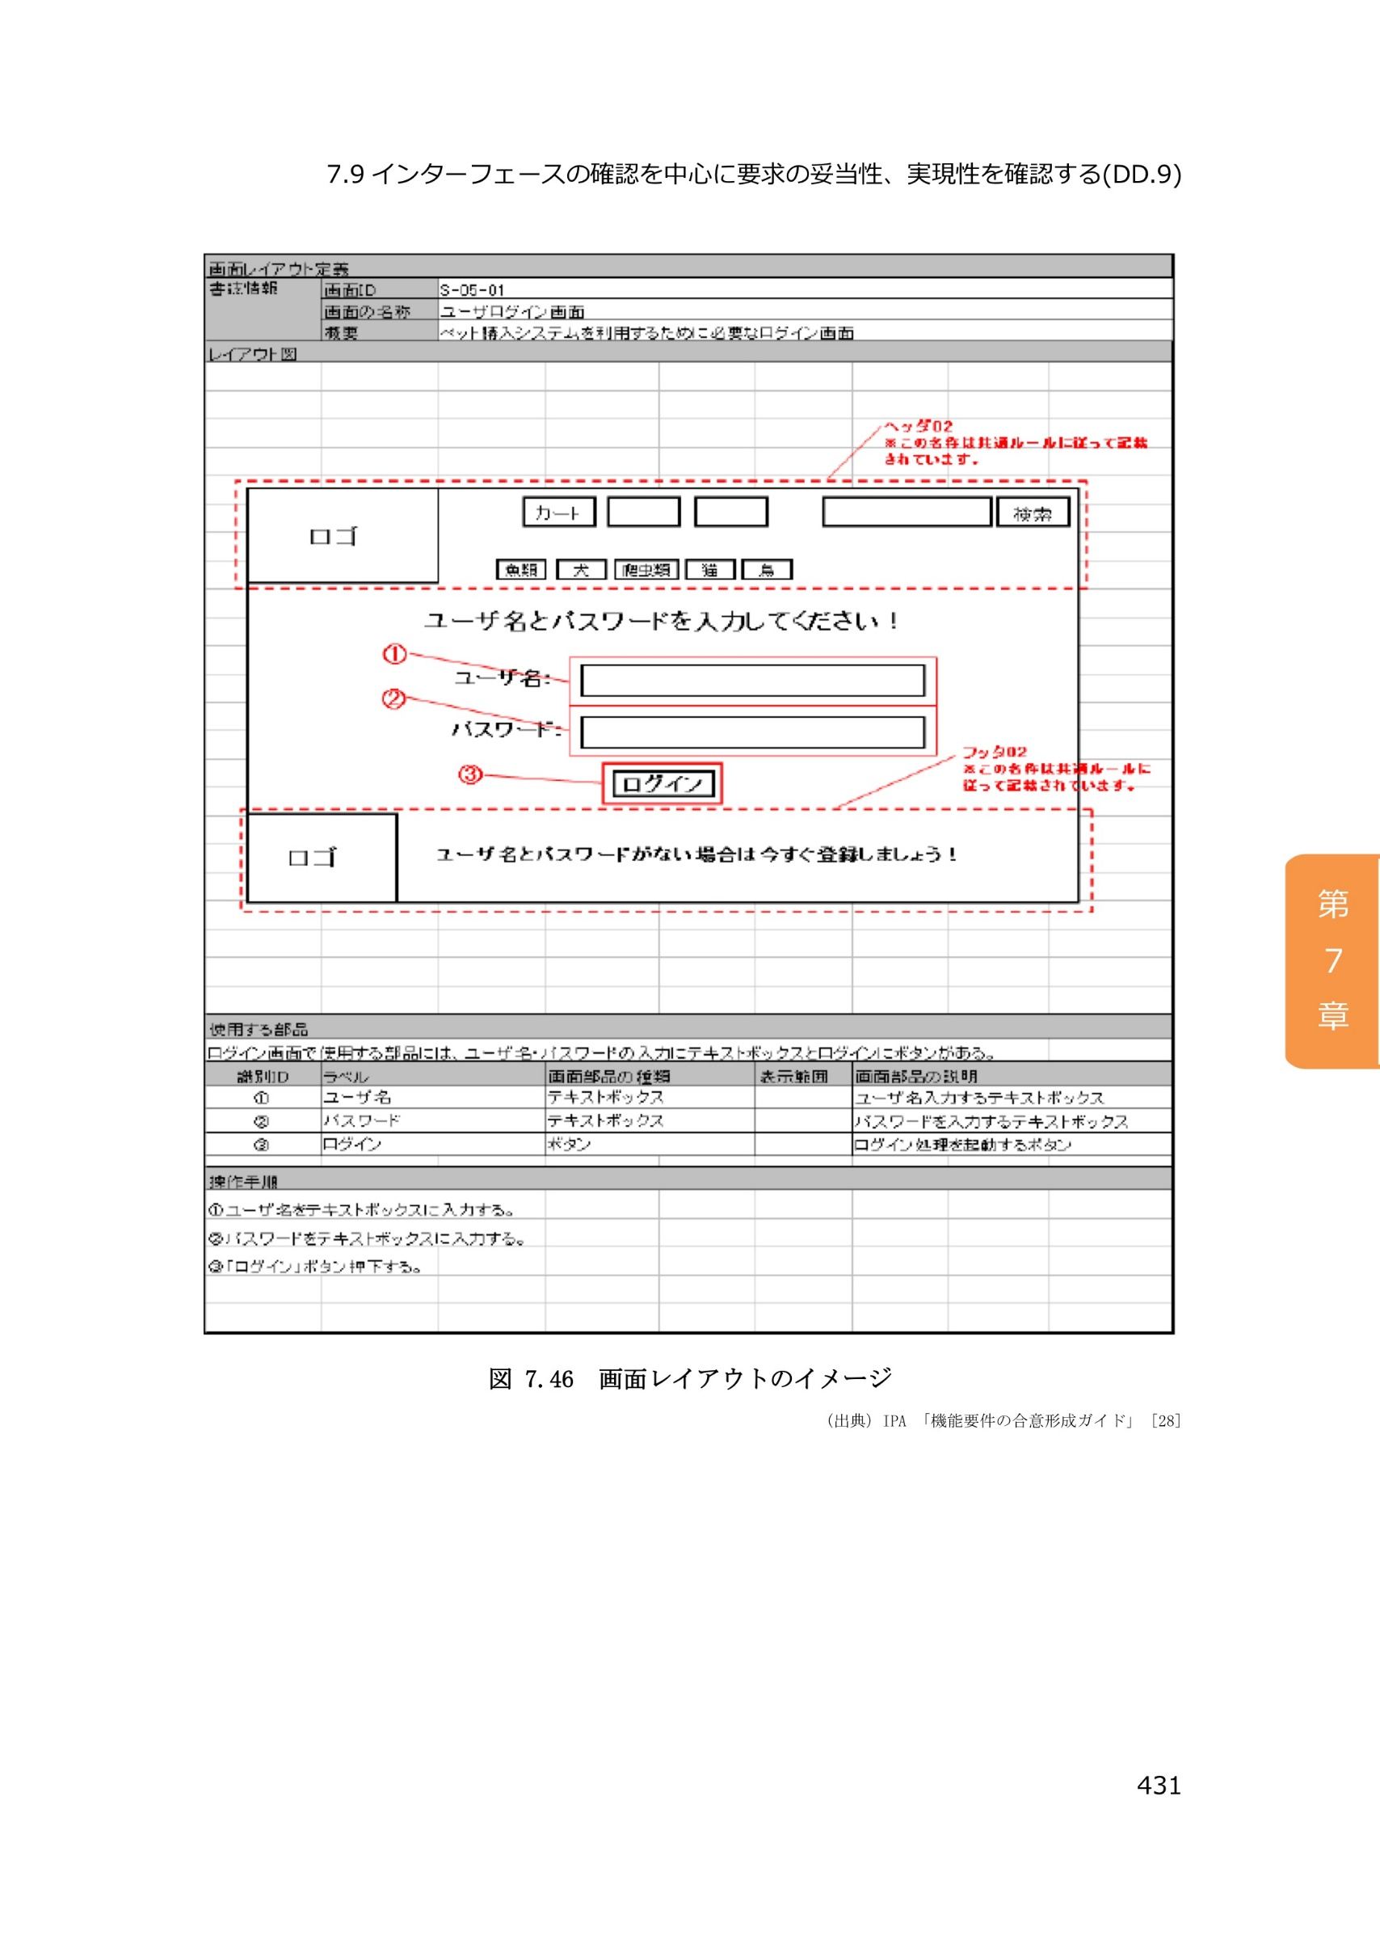
画面レイアウト定義
画面情報 | 画面ID
 | 画面の名称
 | 概要
レイアウト図

使用する部品

識別ID | ラベル | 画面部品の種類 | 表示範囲 | 画面部品の説明

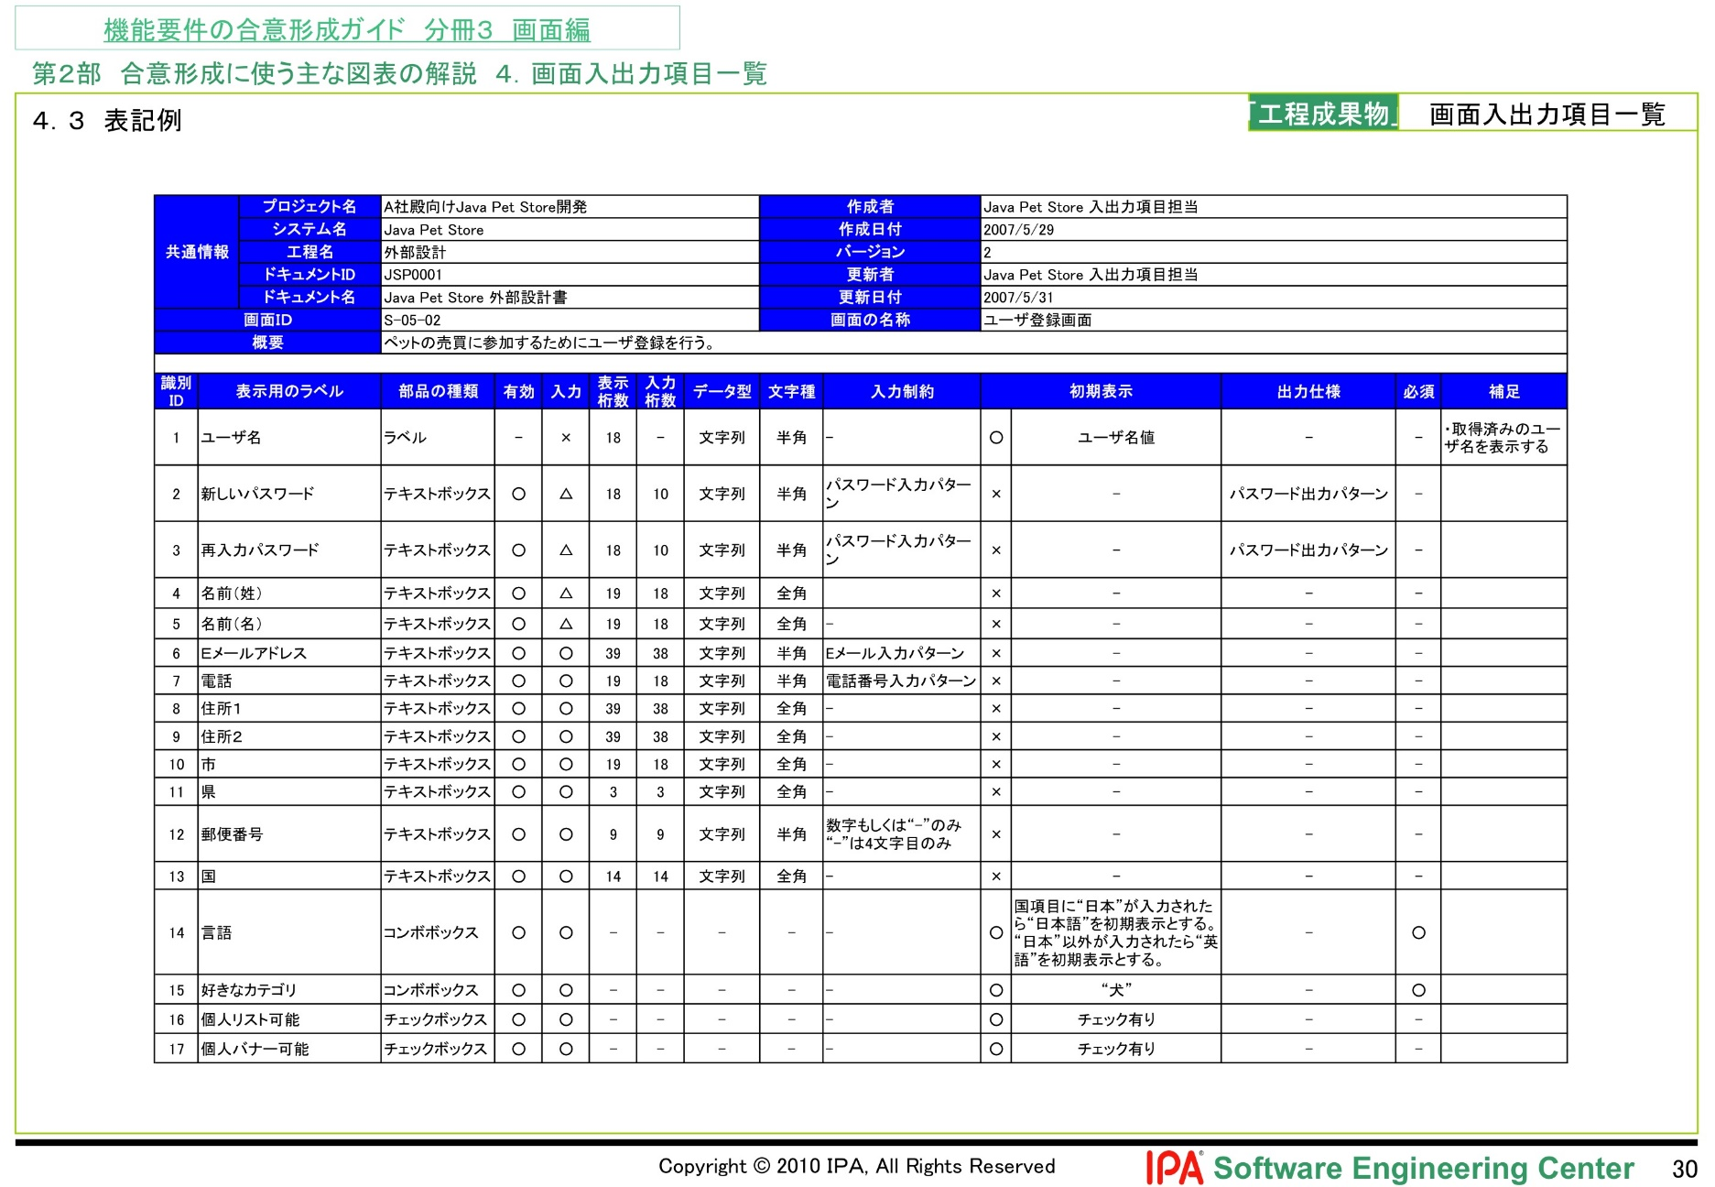
操作手順

